Hoja1
AUTOPISTA AZUA BARAHONA, PROV BARAHONA MUNICIPIO JAQUIMEYES.
ALCALDIA MUNICIPAL DE JAQUIMEYES
RELACION DE COMPRAS DE JULIO 2025
Nº de Orden | FECHA | PROVEEDOR | RNC / CÉDULA | CONCEPTO | TOTAL
00-1 | 2025-07-01 | REPUESTOS LORA MATEO | 133224585 | COMPRA DE REPUESTOS | 1,600.00
00-2 | 2025-07-02 | REPUESTOS LORA MATEO | 133224585 | COMPRA DE REPUESTOS | 9,990.00
00-3 | 2025-07-03 | REPUESTOS LORA MATEO | 133224585 | COMPRA DE REPUESTOS | 1,350.00
00-4 | 2025-07-04 | REPUESTOS LORA MATEO | 133224585 | COMPRA DE REPUESTOS | 1,225.00
00-5 | 2025-07-05 | REPUESTOS LORA MATEO | 133224585 | COMPRA DE REPUESTOS | 465.00
00-6 | 2025-07-06 | REPUESTOS LORA MATEO | 133224585 | COMPRA DE REPUESTOS | 5,230.00
00-7 | 2025-07-07 | REPUESTOS LORA MATEO | 133224585 | COMPRA DE REPUESTOS | 7,650.00
00-8 | 2025-07-08 | REPUESTOS LORA MATEO | 133224585 | COMPRA DE REPUESTOS | 2,380.00
00-9 | 2025-07-09 | ALTICE DO | 101618787 | PAGO DE FACTURAS TELEFONICAS | 3,174.00
00-10 | 2025-07-10 | EXATECH COMPUTER S.R.L | 1-3022773-1 | PAGO INTERNET DE ALCALDIA | 2,275.00
00-11 | 2025-07-11 | MOTO REPUESTO JAQUIMEYES | 131168485 | PAGO DE MOTOR DE ALCALDIA | 6,180.00
00-12 | 2025-07-12 | REPUESTO CASANDRA | 1-3079474-1 | COMPRA DE BATERIAS | 21,000.00
00-13 | 2025-07-13 | ECO PETROLEO PALO ALTO |  | COMBUSTIBLE | 200,000.00
TOTAL |  | TOTAL | TOTAL | TOTAL | 262,519.00

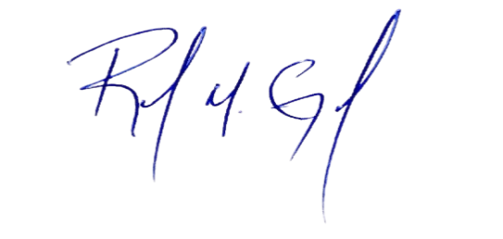

 |  |  |  | REYNER GERARDO ESPINOSA
 |  |  |  | ENC. COMPRAS Y CONTRATACIONES

 |  | -

